主力進出
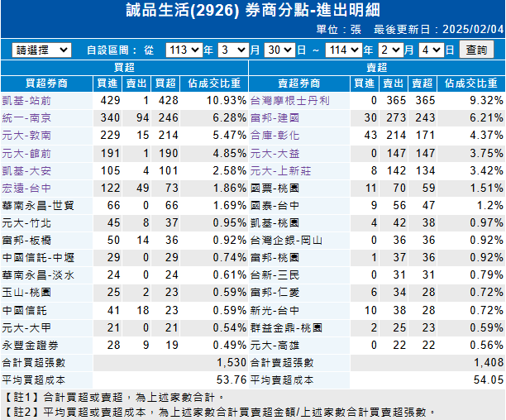
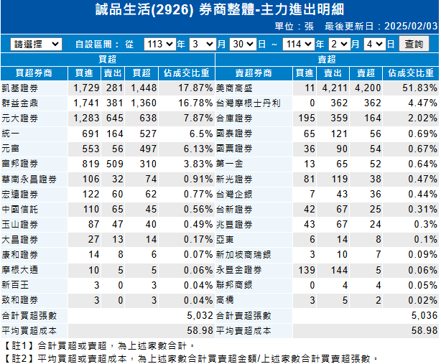
今日(02/06) 成交量53張，外資賣超2張。 |  |  | 2024/3/30~2025/02/04 成交量12張，外資賣超2張。
主力買超券商 | 今日成交 | 今年累計 | 主力買超券商 | 期間成交 | 期間買進 | 期間賣出
大昌-新店 | 12 | 34 | 凱基-站前 | 428 | 429 | -1
合庫-自強 | 11 | 12 | 統一-南京 | 246 | 340 | -94
主力賣超券商 | 今日成交 | 今年累計 | 元大-敦南 | 214 | 229 | -15
宏遠-台中 | -28 | -51 | 元大-館前 | 190 | 191 | -1
台灣摩根士丹利 | -12 | -72 | 凱基-大安 | 101 | 105 | -4
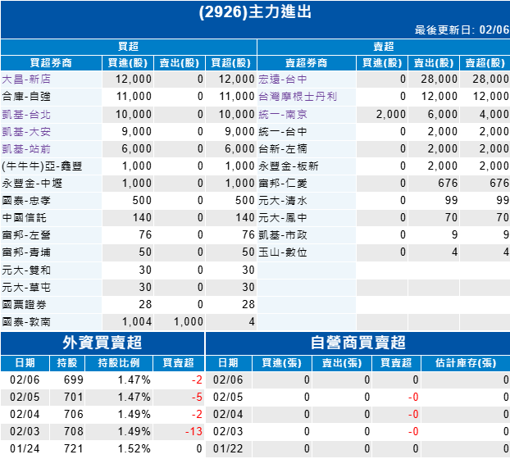
 |  |  | 主力賣超券商 | 期間成交 | 期間買進 | 期間賣出
 |  |  | 台灣摩根士丹利 | -365 | 0 | -365
 |  |  | 富邦-建國 | -243 | 30 | -273
 |  |  | 合庫-彰化 | -171 | 43 | -214
 |  |  | 元大-大益 | -147 | 0 | -147
 |  |  | 元大-上新莊 | -134 | 8 | -142

